المؤشرات الكلية

سوق العراق للاوراق المالية
جلسة الاثنين 2026/5/11 |  |  |  | تقرير أسعار الأسهم المتداولة لسوق العراق للأوراق المالية
الجلسة (82)
الاسهم المتداولة المدرجة و OTC |  |  | 1,018,819,295 |  |  | قيمة الأسهم المتداولة المدرجة و OTC |  | 1,217,219,184 |  |  | صفقات الشركات المدرجة وOTC | 1182
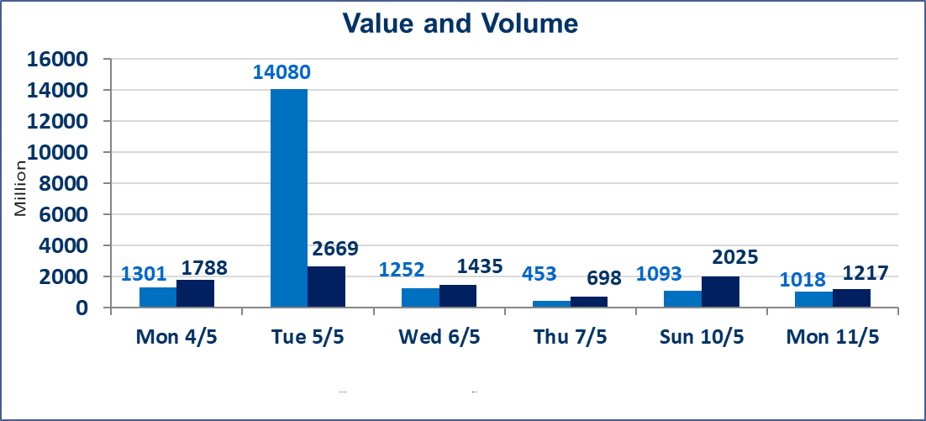
المؤشر60 ISX اليوم | 958.05 |  | نقطة |  |  | المؤشر15 ISX اليوم | 1247.19 | نقطة
المؤشر 60 ISX السابق | 956.65 |  | نقطة |  |  | المؤشر 15 ISX السابق | 1246.20 | نقطة
نسبة التغير | 0.15 |  | % |  |  | نسبة التغير | 0.08 | %
عدد النقاط | 1.40 |  | نقطة |  |  | عدد النقاط | 0.99 | نقطة

الشركات المدرجة | 104 | OTC | 14 | 118 |  | الشركات غير المتداولة المدرجة | 49 | OTC | 13 | 62
الشركات المتداولة | 44 | OTC | 1 | 45 |  | الشركات المرتفعة |  |  | 13
شركات الهيئة العامة |  |  |  | 3 |  | الشركات المنخفضة |  |  | 8
الموقوفة بقرار من هيأة الأوراق المالية |  |  |  | 8
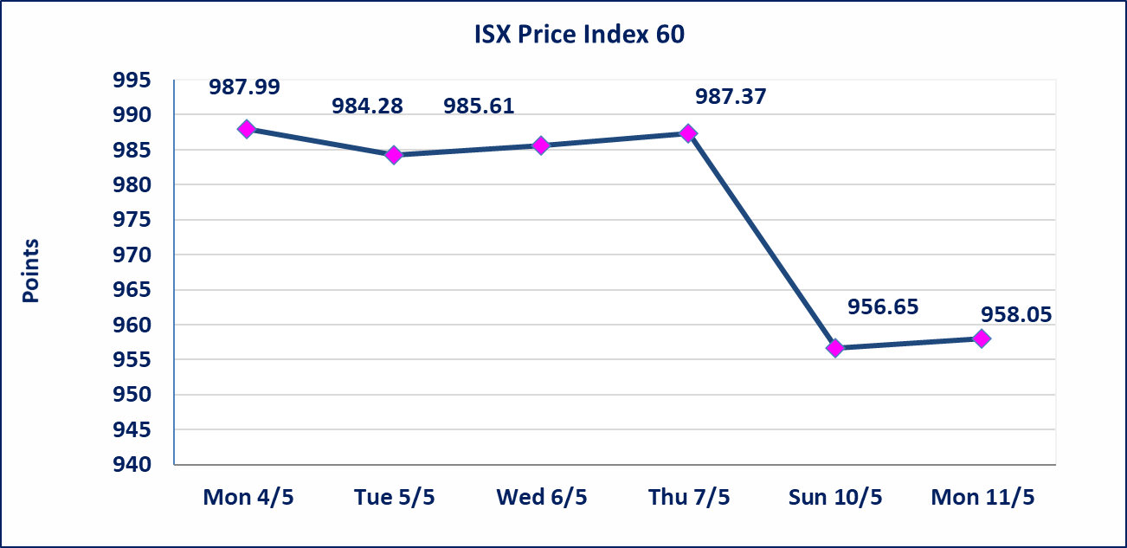
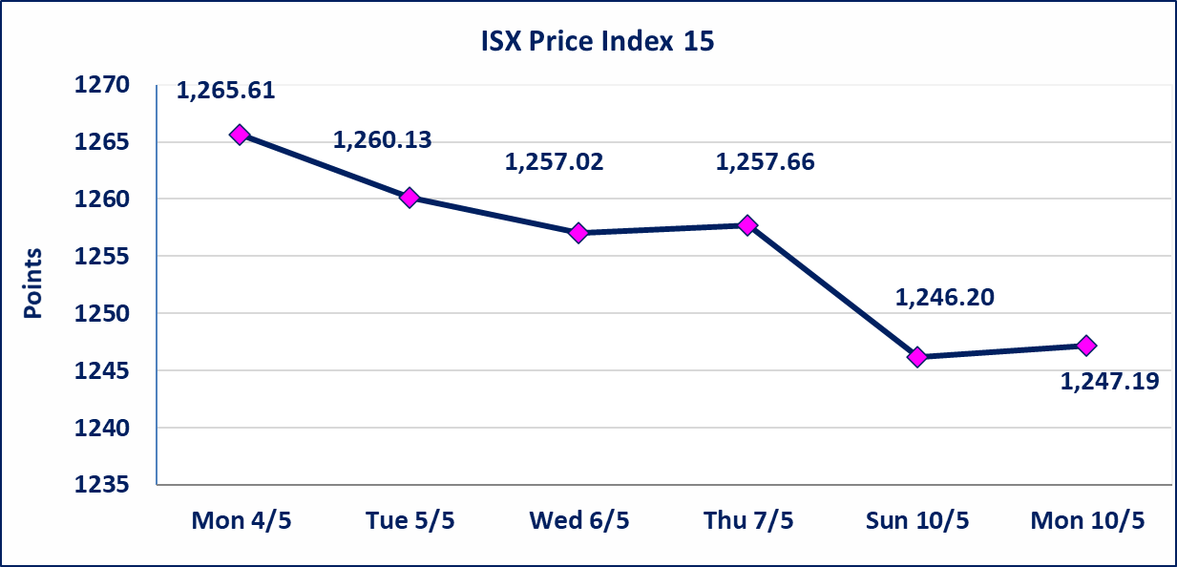

الحد الأعلى والادنى للتغير في السعر | نسبة التغير في كافة المنصات (5%) إرتفاعاً وإنخفاضاً من سعر الاغلاق السابق.
Web site : www.isx-iq.net E-mail : info-isx@isx-iq.net |  |  |  |  | 07834000034 - 07711211522 : ص . ب :3607 العلوية الهاتف |  |  |  |  |  | بغداد /الكرادة/ قرب المسرح الوطني /مجاور مصرف الخليج التجاري

نسبة التغير
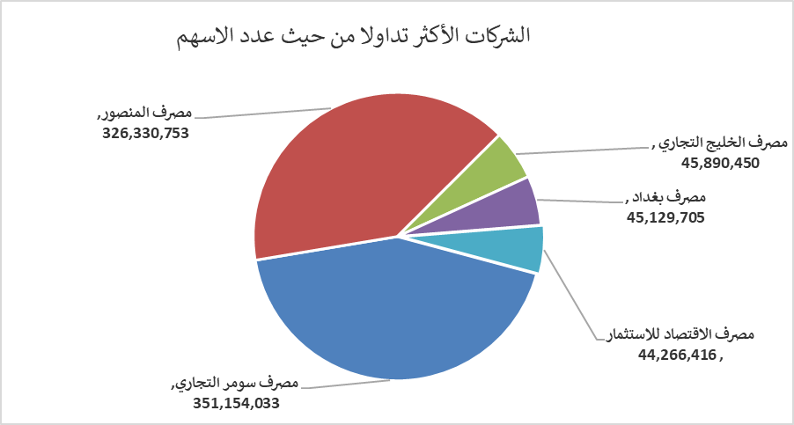
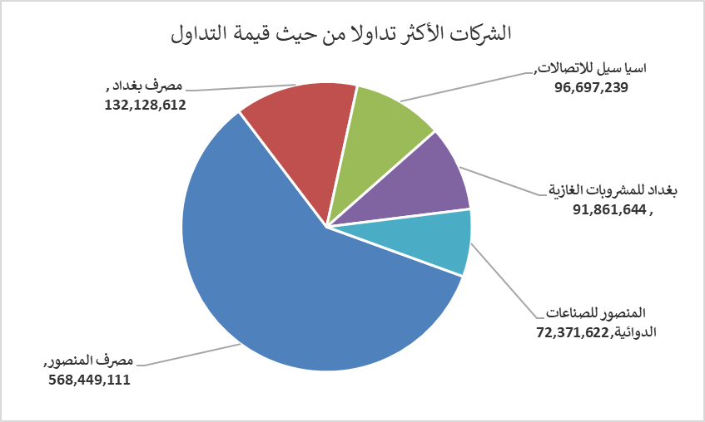
الشركات الأكثر ارتفاعاً وانخفاضاً
جلسة الاثنين 2026/5/11

نسبة التغير لاسعار الاغلاق الاكثر ارتفاعاً |  |  |  | نسبة التغير لاسعار الاغلاق الاكثر انخفاضاً
اسم الشركة | اغلاق | التغير(%) | الاسهم المتداولة | اسم الشركة | اغلاق | التغير (%) | الاسهم المتداولة
البادية للنقل العام | 1.370 | 4.58 | 2,286,491 | المواد الانشائية الحديثة | 1.250 | -3.85 | 326,296
مصرف الاقتصاد للاستثمار | 0.240 | 4.35 | 44,266,416 | الخاتم للاتصالات | 3.700 | -2.63 | 349,887
بابل للانتاج الحيواني والنباتي | 9.890 | 4.11 | 1,524 | فندق فلسطين | 18.250 | -1.62 | 1,805,819
مصرف اشور الدولي | 0.260 | 4.00 | 11,285,210 | الصناعات الالكترونية | 1.440 | -0.69 | 270,000
الفلوجة لانتاج المواد الانشائية | 2.990 | 3.46 | 8,683,256 | مصرف بغداد | 2.930 | -0.34 | 45,129,705

الشركات الاكثر نشاطا حسب الاسهم المتداولة (حجم التداول) |  |  |  | الشركات الاكثر نشاطا حسب القيمة المتداولة
اسم الشركة | اغلاق | التغير(%) | الاسهم المتداولة | اسم الشركة | اغلاق | التغير (%) | القيمة المتداولة
مصرف سومر التجاري | 0.200 | 0.00 | 351,154,033 | مصرف المنصور | 1.750 | 0.57 | 568,449,111
مصرف المنصور | 1.750 | 0.57 | 326,330,753 | مصرف بغداد | 2.930 | -0.34 | 132,128,612
مصرف الخليج التجاري | 0.340 | 0.00 | 45,890,450 | اسيا سيل للاتصالات | 16.990 | 0.24 | 96,697,239
مصرف بغداد | 2.930 | -0.34 | 45,129,705 | بغداد للمشروبات الغازية | 6.180 | -0.32 | 91,861,644
مصرف الاقتصاد للاستثمار | 0.240 | 4.35 | 44,266,416 | المنصور للصناعات الدوائية | 2.440 | 1.24 | 72,371,622

